Лист1
Баг-репорт по результатам тестирования сайта Московского зоопарка

ID | Проект | Версия | Название | Автор | Дата создания | Окружение | Сценарий воспроизведения | Воспроизводимость | Критичность | Приоритет | Статус | Ожидаемый результат | Фактический результат | Приложения | Комментарии
1 | https://moscowzoo.ru/ | 1.1 | Медленное открытие главной страницы сайта | Губаев А.И. | 2022-12-02 | OS: MS Windows 8.1 Browser: Google Chrome v.108.0.5359.71 | 1. Ввести в адресную строку браузера адрес сайта https://moscowzoo.ru/ | всегда | Critical | High | New | Скорость загрузки основного контента менее 2,5 секунд | Скорость загрузки основного контента 4,1 секунды |  | Замеры производились с помощью Google PageSpeed Insights (https://pagespeed.web.dev/): 1. Открыть веб-приложение Google PageSpeed Insights 2. Ввести в поле ввода URL страницы https://moscowzoo.ru/ 3. Нажать кнопку "Анализировать"
2 | https://moscowzoo.ru/ | 1.1 | Отсутствует кнопка "Найти" на странице поиска | Губаев А.И. | 2022-12-02 | OS: MS Windows 8.1 Browser: Google Chrome v.108.0.5359.71 | 1. Нажать на иконку поиска на главной странице сайта | всегда | Major | Normal | New | Открывается поле для ввода поискового запроса с кнопкой "Найти" | Открывается поле для ввода поискового запроса. Кнопка "Найти" отсутствует
3 | https://moscowzoo.ru/ | 1.1 | Не функционирует поиск по сайту | Губаев А.И. | 2022-12-02 | OS: MS Windows 8.1 Browser: Google Chrome v.108.0.5359.71 | 1. Нажать на иконку поиска на главной странице сайта 2. Ввести данные для поиска (например, "манул") 3. Нажать Enter | всегда | Critical | High | New | Происходит переход на страницу с результатами поиска по введённому запросу | Остаётся открытым поле для ввода поискового запроса. Переход на страницу с результатами поиска по введённому запросу не происходит
4 | https://moscowzoo.ru/ | 1.1 | Недоступна страница "Академия" | Губаев А.И. | 2022-12-02 | OS: MS Windows 8.1 Browser: Google Chrome v.108.0.5359.71 | 1. Нажать на ссылку "Академия" на главной странице сайта | всегда | Major | Normal | New | Происходит переход на страницу Академии Московского зоопарка | Страница не найдена. Ошибка "404 Not Found" - сервер не может найти данные согласно запросу
5 | https://moscowzoo.ru/ | 1.1 | Не срабатывает кнопка "Вход через mos.ru" на главной странице сайта | Губаев А.И. | 2022-12-02 | OS: MS Windows 8.1 Browser: Google Chrome v.108.0.5359.71 | 1. Нажать на кнопку "Вход через mos.ru" на главной странице сайта | всегда | Critical | High | New | Открывается страница для входа через сайт mos.ru | Происходит переход на пустую страницу с сообщением "{"error":"invalid_client","error_description":"Undefined client."}"
6 | https://moscowzoo.ru/ | 1.1 | Дублирование ссылок в разделе "Новости" на странице "Специалистам" | Губаев А.И. | 2022-12-02 | OS: MS Windows 8.1 Browser: Google Chrome v.108.0.5359.71 | 1. Нажать на кнопку "Специалистам" на главной странице сайта 2. Навести курсор на раздел "Новости" | всегда | Minor | Low | New | Во всплывающем окне при наведении курсора на надпись "Новости" отображаются две ссылки: "Все новости" и "Партнёры" | Во всплывающем окне при наведении курсора на надпись "Новости" отображаются четыре ссылки: две - "Все новости" и две - "Партнёры"
7 | https://moscowzoo.ru/ | 1.1 | Не найден шаблон страницы "Партнёры" в разделе "Специалистам" | Губаев А.И. | 2022-12-02 | OS: MS Windows 8.1 Browser: Google Chrome v.108.0.5359.71 | 1. Нажать на кнопку "Специалистам" на главной странице сайта 2. Открыть страницу "Партнёры" в разделе "Специалистам" | всегда | Major | Normal | New | Отображаются данные на странице "Партнёры" в разделе "Специалистам" | На странице "Партнёры" в разделе "Специалистам" выводится сообщение "Cannot find 'partners' template with page 'news'
8 | https://moscowzoo.ru/ | 1.1 | Не работает переход на страницу "Афиша КП" с главной страницы сайта | Губаев А.И. | 2022-12-03 | OS: MS Windows 8.1 Browser: Google Chrome v.108.0.5359.71 | 1. Нажать на иконку "Афиша Проект KP.RU" на главной странице сайта | всегда | Minor | Low | New | Переход на страницу https://www.kp.ru/afisha/ | Переоткрывается страница https://moscowzoo.ru/
9 | https://moscowzoo.ru/ | 1.1 | Текст "Версия для слабовидящих" выходит за границы кнопки на главной странице сайта | Губаев А.И. | 2022-12-03 | OS: MS Windows 8.1 Browser: Google Chrome v.108.0.5359.71 | 1. Открыть главную страницу сайта | всегда | Minor | Low | New | Текст "Версия для слабовидящих" находится в границах кнопки | Текст "Версия для слабовидящих" выходит за границы кнопки
10 | https://moscowzoo.ru/ | 1.1 | Нарушена отцентровка текста на кнопке "Версия для слабовиядщих" на главной странице сайта | Губаев А.И. | 2022-12-03 | OS: MS Windows 8.1 Browser: Google Chrome v.108.0.5359.71 | 1. Открыть главную страницу сайта | всегда | Minor | Low | New | Текст "Версия для слабовидящих" находится по центру кнопки | Текст "Версия для слабовидящих" не отцентрован по горизонтали
11 | https://moscowzoo.ru/ | 1.1 | Нарушена отцентровка текста на кнопке "Специалистам" на главной странице сайта | Губаев А.И. | 2022-12-03 | OS: MS Windows 8.1 Browser: Google Chrome v.108.0.5359.71 | 1. Открыть главную страницу сайта | всегда | Minor | Low | New | Текст "Специалистам" находится по центру кнопки | Текст "Специалистам" не отцентрован по вертикали
12 | https://moscowzoo.ru/ | 1.1 | Не открывается схема проезда при переходе по ссылке "Как к нам проехать?" на главной странице сайта | Губаев А.И. | 2022-12-03 | OS: MS Windows 8.1 Browser: Google Chrome v.108.0.5359.71 | 1. Открыть главную страницу сайта 2. Нажать на ссылку "Как к нам проехать?" | всегда | Critical | High | New | Открывается окно со схемой проезда к зоопарку и описанием маршрута | Переоткрывается страница https://moscowzoo.ru/
13 | https://moscowzoo.ru/ | 1.1 | Календарь в разделе "Не пропустите" на главной странице сатйа позволяет выбрать прошедшие даты | Губаев А.И. | 2022-12-03 | OS: MS Windows 8.1 Browser: Google Chrome v.108.0.5359.71 | 1. Открыть главную страницу сайта 2. Нажать на поле "Другой день" 3. Выбрать прошедшую дату | всегда | Minor | Low | New | Невозможно выбрать дату ранее сегодняшней | Выбирается дата ранее сегодняшней | 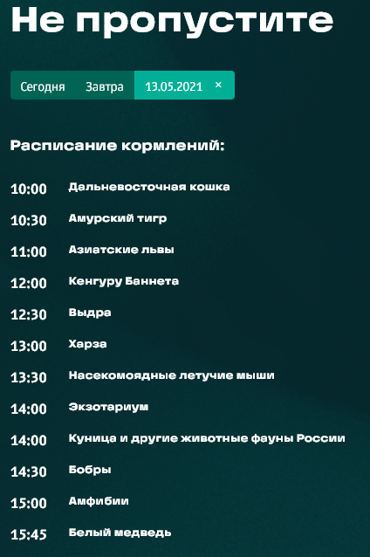
14 | https://moscowzoo.ru/ | 1.1 | Возможность ввести отрицательную сумму с клавиатуры в поле "Сумма" на странице "Пожертвования" | Губаев А.И. | 2022-12-03 | OS: MS Windows 8.1 Browser: Google Chrome v.108.0.5359.71 | 1. Открыть страницу "Пожертвования" https://moscowzoo.ru/about-zoo/donats/ 2. В поле "Сумма" ввести с клавиатуры отрицательное число | всегда | Major | Normal | New | Поле "Сумма" позволяет ввести только положительное число | Поле "Сумма" позволяет ввести отрицательное число
15 | https://moscowzoo.ru/ | 1.1 | Возможность ввести отрицательную сумму нажатием стрелочек в поле "Сумма" на странице "Пожертвования" | Губаев А.И. | 2022-12-03 | OS: MS Windows 8.1 Browser: Google Chrome v.108.0.5359.71 | 1. Открыть страницу "Пожертвования" https://moscowzoo.ru/about-zoo/donats/ 2. В пустом поле "Сумма" нажать стрелочку вниз для получения отрицательного результата | всегда | Major | Normal | New | Поле "Сумма" позволяет ввести только положительное число | Поле "Сумма" позволяет ввести отрицательное число
16 | https://moscowzoo.ru/ | 1.1 | Графический элемент для раздела "Поделиться" на странице "Пожертвования" выходит за границы раздела | Губаев А.И. | 2022-12-03 | OS: MS Windows 8.1 Browser: Google Chrome v.108.0.5359.71 | 1. Открыть страницу "Пожертвования" https://moscowzoo.ru/about-zoo/donats/ | всегда | Trivial | Low | New | Графический элемент для раздела "Поделиться" на странице "Пожертвования" не выходит за общие границы раздела | Нижняя часть графического элемента для раздела "Поделиться" на странице "Пожертвования" выходит за общие границы раздела
17 | https://moscowzoo.ru/ | 1.1 | Разный стиль оформления ссылок для перехода на страницы зоопарка в соцсетях на главной странице | Губаев А.И. | 2022-12-03 | OS: MS Windows 8.1 Browser: Google Chrome v.108.0.5359.71 | 1. Открыть главную страницу сайта | всегда | Minor | Low | New | Ссылки для перехода на страницы зоопарка в соцсетях выдержаны в одном стиле (виджеты / кнопки) | Ссылка для перехода на страницу зоопарка в соцсети "Вконтакте" выполнена в виде виджета, в соцсети "Одноклассники" в виде кнопки | 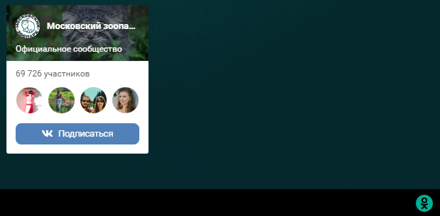
18 | https://moscowzoo.ru/ | 1.1 | Орфографические ошибки на странице "Международные материалы" | Губаев А.И. | 2022-12-03 | OS: MS Windows 8.1 Browser: Google Chrome v.108.0.5359.71 | 1. Открыть страницу "Международные материалы" на сайте зоопарка https://moscowzoo.ru/pro/library/international/ | всегда | Trivial | Normal | New | Названия материалов написаны без орфографических ошибок | Ошибки в словах "ветеринарная" и "крупные" | 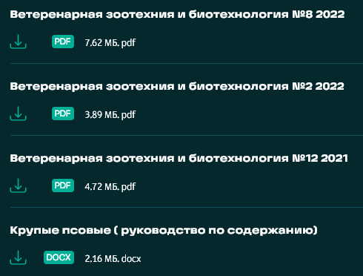
19 | https://moscowzoo.ru/ | 1.1 | Разный стиль заголовков на странице "Международные материалы" | Губаев А.И. | 2022-12-03 | OS: MS Windows 8.1 Browser: Google Chrome v.108.0.5359.71 | 1. Открыть страницу "Международные материалы" на сайте зоопарка https://moscowzoo.ru/pro/library/international/ | всегда | Trivial | Low | New | Названия материалов написаны в едином стиле | Заголовки некоторых материалов написаны прописными буквами | 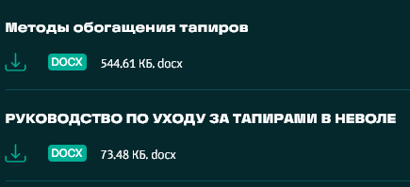
20 | https://moscowzoo.ru/ | 1.1 | Отсутствует пробел в заголовке на странице "АЗАРСКАЯ МИРИКИНА" | Губаев А.И. | 2022-12-03 | OS: MS Windows 8.1 Browser: Google Chrome v.108.0.5359.71 | 1. Открыть страницу "АЗАРСКАЯМИРИКИНА" https://moscowzoo.ru/animals/primaty/azarskayamirikina/ | всегда | Trivial | Low | New | Написание заголовка "АЗАРСКАЯ МИРИКИНА" | Написание заголовка "АЗАРСКАЯМИРИКИНА"
21 | https://moscowzoo.ru/ | 1.1 | Разные разделы в русской и английской версиях сайта на главной странице | Губаев А.И. | 2022-12-03 | OS: MS Windows 8.1 Browser: Google Chrome v.108.0.5359.71 | 1. Открыть русскую версию главной страницы сайта https://moscowzoo.ru/ 2. Открыть английскую версию главной страницы сайта https://moscowzoo.ru/en/ | всегда | Major | Normal | New | Одинаковые разделы на главной странице сайта в русской и английской версиях | Разные разделы на главной странице сайта в русской и английской версиях: в русской версии отсутствует раздел "Магазин" ("Shop"), в английской версии отсутствует раздел "Academy" ("Академия")
22 | https://moscowzoo.ru/ | 1.1 | Отсутствует перевод на английский язык страниц в разделе "Animals" в английской версии сайта | Губаев А.И. | 2022-12-03 | OS: MS Windows 8.1 Browser: Google Chrome v.108.0.5359.71 | 1. Открыть английскую версию главной страницы сайта https://moscowzoo.ru/en/ 2. Перейти на страницу с описанием животного в разделе "Animals" (например, https://moscowzoo.ru/en/animals/gryzuny/bolshaya-peschanka/) | всегда | Major | Normal | New | Страница переведена на английский язык | Страница на русском языке
23 | https://moscowzoo.ru/ | 1.1 | Отсутствует перевод на английский язык страниц в разделе "Visitors" в английской версии сайта | Губаев А.И. | 2022-12-03 | OS: MS Windows 8.1 Browser: Google Chrome v.108.0.5359.71 | 1. Открыть английскую версию главной страницы сайта https://moscowzoo.ru/en/ 2. Перейти на любую страницу в разделе "Visitors" (например, https://moscowzoo.ru/en/for-visitors/tickets/) | всегда | Major | Normal | New | Страница переведена на английский язык | Страница на русском языке
24 | https://moscowzoo.ru/ | 1.1 | Отсутствует перевод на английский язык страниц в разделе "Education" в английской версии сайта | Губаев А.И. | 2022-12-03 | OS: MS Windows 8.1 Browser: Google Chrome v.108.0.5359.71 | 1. Открыть английскую версию главной страницы сайта https://moscowzoo.ru/en/ 2. Перейти на любую страницу в разделе "Education" (например, https://moscowzoo.ru/en/education/poni-club/) | всегда | Major | Normal | New | Страница переведена на английский язык | Страница на русском языке
25 | https://moscowzoo.ru/ | 1.1 | Отсутствует перевод на английский язык страниц в разделе "My zoo" в английской версии сайта | Губаев А.И. | 2022-12-03 | OS: MS Windows 8.1 Browser: Google Chrome v.108.0.5359.71 | 1. Открыть английскую версию главной страницы сайта https://moscowzoo.ru/en/ 2. Перейти на любую страницу в разделе "My zoo" (например, https://moscowzoo.ru/en/my-zoo/volontery/) | всегда | Major | Normal | New | Страница переведена на английский язык | Страница на русском языке
26 | https://moscowzoo.ru/ | 1.1 | Отсутствует перевод на английский язык страниц в разделе "About the zoo" в английской версии сайта | Губаев А.И. | 2022-12-03 | OS: MS Windows 8.1 Browser: Google Chrome v.108.0.5359.71 | 1. Открыть английскую версию главной страницы сайта https://moscowzoo.ru/en/ 2. Перейти на любую страницу в разделе "About the zoo" (например, https://moscowzoo.ru/en/about-zoo/contacts/) | всегда | Major | Normal | New | Страница переведена на английский язык | Страница на русском языке
27 | https://moscowzoo.ru/ | 1.1 | Пустая страница "History" в разделе "About the zoo" в английской версии сайта | Губаев А.И. | 2022-12-03 | OS: MS Windows 8.1 Browser: Google Chrome v.108.0.5359.71 | 1. Открыть английскую версию главной страницы сайта https://moscowzoo.ru/en/ 2. Перейти на страницу "History" в разделе "About the zoo" https://moscowzoo.ru/en/about-zoo/history/ | всегда | Major | Normal | New | Отображаются данные по истории зоопарка на английском языке | Пустая страница
28 | https://moscowzoo.ru/ | 1.1 | Ошибка перевода кнопки "Письмо директору" в разделе "Contacts" в английской версии сайта | Губаев А.И. | 2022-12-03 | OS: MS Windows 8.1 Browser: Google Chrome v.108.0.5359.71 | 1. Открыть английскую версию главной страницы сайта https://moscowzoo.ru/en/ 2. Перейти на страницу "Contacts" https://moscowzoo.ru/en/about-zoo/contacts/ | всегда | Minor | Low | New | Надпись на кнопке для связи с директором "Letter to director" | Надпись на кнопке для связи с директором "Letter director"
29 | https://moscowzoo.ru/ | 1.1 | Отсутствует страница "Donations" в английской версии сайта | Губаев А.И. | 2022-12-03 | OS: MS Windows 8.1 Browser: Google Chrome v.108.0.5359.71 | 1. Открыть английскую версию главной страницы сайта https://moscowzoo.ru/en/ 2. Нажать на кнопку "Donations" | всегда | Major | Normal | New | Открывается страница "Donations" на английском языке | Переход на страницу "Поможем зоопарку" русскоязычной версии сайта
30 | https://moscowzoo.ru/ | 1.1 | Отсутствует страница "All news" в английской версии сайта | Губаев А.И. | 2022-12-03 | OS: MS Windows 8.1 Browser: Google Chrome v.108.0.5359.71 | 1. Открыть английскую версию главной страницы сайта https://moscowzoo.ru/en/ 2. Нажать на кнопку "All news" | всегда | Major | Normal | New | Открывается страница "All news" на английском языке | Переход на страницу "Новости" русскоязычной версии сайта
31 | https://moscowzoo.ru/ | 1.1 | Пустые пространства при вертикальной развёртке в мобильной версии сайта на главной странице | Губаев А.И. | 2022-12-03 | OS: MS Windows 8.1 Browser: Google Chrome v.108.0.5359.71 | 1. Открыть главную страницу сайта в эмуляторе мобильных устройств Google Chrome 2. Выбрать вид устройства (например, iPhone XR). | всегда | Major | Normal | New | Отображение главной страницы без пропусков и пустых пространств, как при открытии десктопной версии | После новостной "карусели" остаётся пустое пространство | 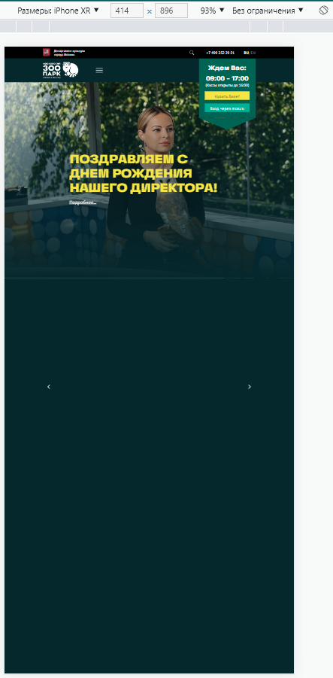 | Аналогично на других типах моюильных устройств
32 | https://moscowzoo.ru/ | 1.1 | Не работает переход на основную версию сайта из версии для слабовидящих | Губаев А.И. | 2022-12-03 | OS: MS Windows 8.1 Browser: Google Chrome v.108.0.5359.71 | 1. Открыть версию сайта зоопарка для слабовидящих https://moscowzoo.ru/versiadlaslabovidjashih/ 2. Нажать на иконку "Обычная версия" | всегда | Major | High | New | Открывается главная страница обычной версии сайта | Переоткрывается главная страница версии для слабовидящих
33 | https://moscowzoo.ru/ | 1.1 | Съехал текст на главной странице сайта в версии для слабовидящих | Губаев А.И. | 2022-12-03 | OS: MS Windows 8.1 Browser: Google Chrome v.108.0.5359.71 | 1. Открыть версию сайта зоопарка для слабовидящих https://moscowzoo.ru/versiadlaslabovidjashih/ | всегда | Major | Normal | New | Текст отображается полностью и находится на тех же местах, что и в обычной версии сайта | Текст частично скрыт, частично сменил местоположение | 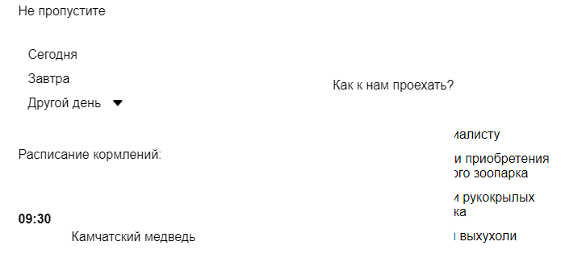
34 | https://moscowzoo.ru/ | 1.1 | Пропадают заголовки разделов при увеличении шрифта на главной странице сайта в версии для слабовидящих | Губаев А.И. | 2022-12-03 | OS: MS Windows 8.1 Browser: Google Chrome v.108.0.5359.71 | 1. Открыть версию сайта зоопарка для слабовидящих https://moscowzoo.ru/versiadlaslabovidjashih/ 2. Нажать на иконку "Большой шрифт" | всегда | Major | Normal | New | Размер шрифта на странице увеличивается, элементы страницы отображаются полностью | Заголовки разделов не видны (скрыты под новостной "каруселью") | До увеличения текста После увеличения текста
35 | https://moscowzoo.ru/ | 1.1 | Не отключается воспроизведение звука в версии для слабовидящих | Губаев А.И. | 2022-12-03 | OS: MS Windows 8.1 Browser: Google Chrome v.108.0.5359.71 | 1. Открыть версию сайта зоопарка для слабовидящих https://moscowzoo.ru/versiadlaslabovidjashih/ 2. Нажать на иконку "Звук" (Включить/выключить воспроизведение текста), чтобы включить звук 3. Повторно нажать на иконку "Звук", чтобы отключить звук | всегда | Major | Normal | New | После повторного нажатия на иконку "Звук" воспроизведение текста отключается | После повторного нажатия на иконку "Звук" воспроизведение текста продолжается
36 | https://moscowzoo.ru/ | 1.1 | Отсутствуют версии страниц для слабовидящих во всех разделах сайта | Губаев А.И. | 2022-12-03 | OS: MS Windows 8.1 Browser: Google Chrome v.108.0.5359.71 | 1. Открыть версию сайта зоопарка для слабовидящих https://moscowzoo.ru/versiadlaslabovidjashih/ 2. Перейти на любую страницу любого раздела | всегда | Major | Normal | New | Открывается страница в версии для слабовидящих | Открывается страница обычной версии сайта

